상품제안서
심플라이프 스마트 카드포켓 | 상품코드: S17155

 |  |  |  |  |  |  | 02-713-8555 | www.synergygift.co.kr
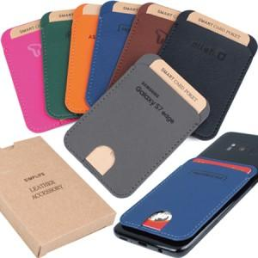

【상세/제작정보】 | <p>​<span style="font-size: 14pt;">※ 오렌지 색상은 불박 인쇄만 가능합니다.​</span></p>

【인쇄/포장옵션】 | 레이저, 불박 / 포장지포장

【공급단가】 | 수량 | 100~ | 500~ | 1,000~ | 5,000~ | 10,000~
*VAT별도 | 단가 | 2,860원 | 2,700원 | 2,570원 | 2,500원 | 2,460원

【상품 URL】 | https://www.synergygift.co.kr:443/src/goods_detail.php?gdno=5931

